Plan1
VISIBILIDADE DOS OBJETOS | VISIBILIDADE DOS OBJETOS
O que é a UML? | UML: é a Unified Modelling Language (Linguagem de Modelagem Unificada), ela é uma espécie de padrão de modelagem para o desenvolvimento de softwares. A UML traz uma série de conceitos, ferramentas e diagramas que podem ser implementados para ajudar na visualização dos elementos de um sistema. Para a área de POO especificamente, o diagrama mais importante é o Diagrama de Classes.
O que é o Diagrama de Classes? | Diagrama de Classes: é um diagrama específico para a representação das classes durante a modelagem de um projeto de software. Essa diagrama torna possível a boa visualização das classes, seus atributos e métodos. Ele segue o seguinte padrão: - Classes: Representada pelo Retângulo, seu nome fica posicionado num container no topo do retângulo, por convenção as classes devem ser CamelCase; - Atributos: Ficam posicionados no container abaixo do nome da Classe, por convenção os atributos são escritos em letra minúscula; - Métodos: Ficam posicionados no container mais baixo do retângulo, por convenção são escritos em letra minúscula e ao final sempre teremos os parênteses representando a entrada de argumentos dos métodos;
Ilustre a representação de uma Classe dentro de um Diagrama de Classes:
Ilustre um Diagrama de Classes completo: | 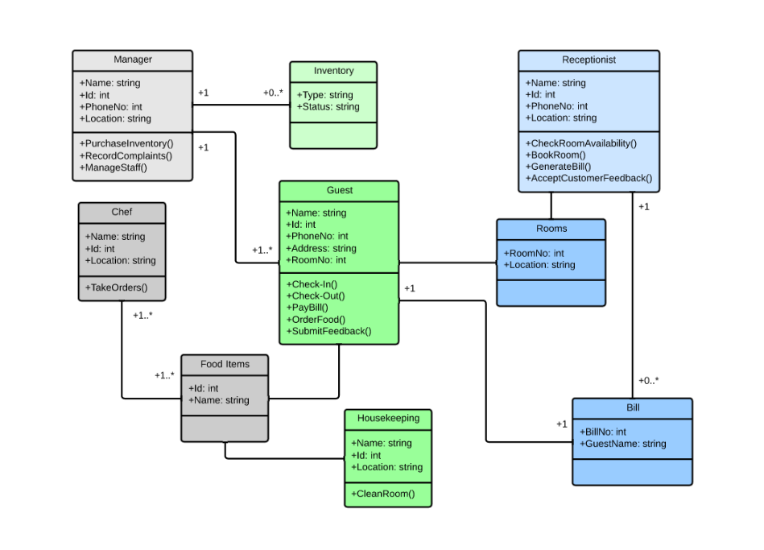
- reservada para a questão acima -
O que é o conceito de visibilidade dentro da POO? | O conceito de Visibilidade em POO consiste no quanto os elementos de uma Classe - atributos e métodos - são acessíveis do lado de fora da Classe. Podemos dividir os níveis de acessibilidade em 3, que são: - Públicos: Elementos que PODEM SER acessados de fora da Classe, eles são representados em UML pelo símbolo de "+"; - Privados: Elementos que NÃO PODEM SER acessados de fora da Classe, eles são representados em UML pelo símbolo de "-"; - Protegidos: Elementos que SÓ PODEM SER ACESSADOS PELAS SUBCLASSES DE UMA CLASSE, em UML eles são representados pelo símbolo de "#";
- reservada para a questão acima -
Ilustre como podemos usar as visibilidades numa Classe dentro de um Diagrama de Classes:
- reservada para a questão acima - | 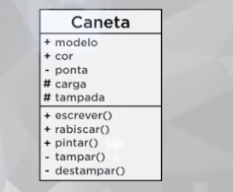
Como as visibilidades são identificadas na maioria das linguagens de programação? | Na grande maioria das linguagens de programação, nós atribuímos as visibilidades antes de colocar o nome dos elementos, para identificar as visibilidades usamos as seguintes palavras reservadas: - public: para representar elementos públicos; - private: para representar elementos privados; - protected: para acessar elementos que pertencem a Super Classe; Lembrando que, isso não é uma regra, afinal, temos muitas linguagens que tratam o uso de classes e visibilidades de formas diferentes;
VISIBILIDADE DOS OBJETOS | VISIBILIDADE DOS OBJETOS
Ilustre o exemplo das visibilidades da Classe UML acima agora levado para o contexto das visibilidades de uma Classe dentro da Linguagem de Programação: | Classe: Caneta # aqui vai o nome da Classe public string modelo # pode ser acessado á partir de uma instância public string cor # pode ser acessado á partir de uma instância private float ponta # só pode ser acessado dentro da Classe protected int carga # pode ser acessado só pelas Classes Filhas protected bool tampada # pode ser acessado só pelas Classes Filhas public Rabiscar( ) # o método pode ser acessado á partir se tampada == True então # de uma instância Escrever Erro se não Escrever "Rabisco" Fim do Método public Tampar( ) # o método pode ser acessado á partir de tampada = True # uma instância Fim do Método
- reservada para a questão acima -
- reservada para a questão acima -
Como as Instâncias podem acessar os elementos públicos das Classes? | Elas podem acessar usando notação ponto seguida pelo nome do elemento, da seguinte forma: nome_instancia.nomeAtributo = "valor" ...no caso de atributos; nome_instancia.nomeMetodo( ) ...no caso de métodos; Lembrando mais uma vez, que isso não é uma regra, pode variar de Linguagem para Linguagem.

